Sheet1
报价单
序号 | 产品名称 | 例图 | 规格参数 | 单位 | 数量 | 单价（元） | 合计（元）
1 | 拉力带 | 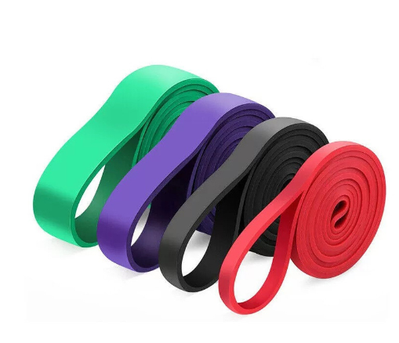 | 2080*4.5mm，15磅/10根 ，25磅 /10根 | 根 | 20
2 | 弹力带 | 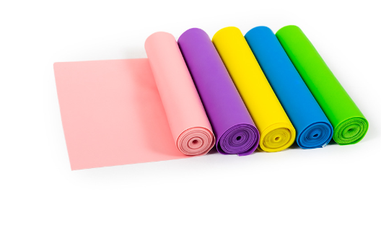 | 2000*150*0.35mm，2米15磅/12根，2米20磅/12根 | 根 | 24
3 | 阻力带 |  | 600*50*0.5mm，10磅/20个，20磅/20个，30磅/20个，40磅/20个 | 个 | 60
4 | 平衡垫 |  | 直径：33cm | 个 | 18
5 | 平衡软踏 | 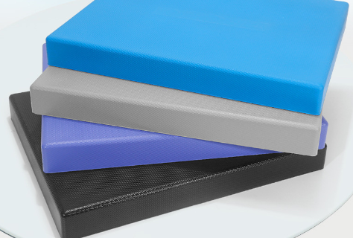 | pu材质 | 个 | 20
6 | 瑜伽垫 | 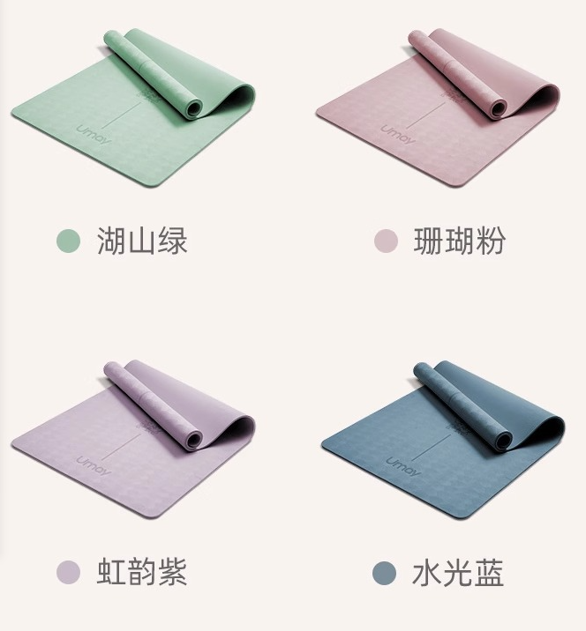 | TPE材质，1850*800*9mm | 个 | 18
7 | 沙袋 | 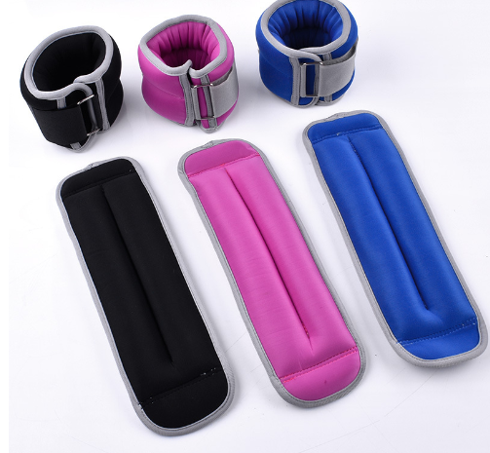 | 2kg/10副， 3kg/10副，1.5kg/10副 | 副 | 30
8 | 瑜伽球 | 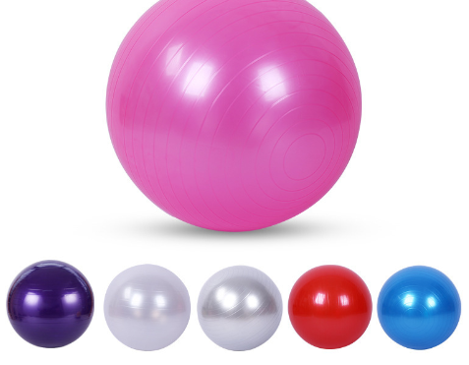 | 直径：75cm | 个 | 10
9 | 药球 | 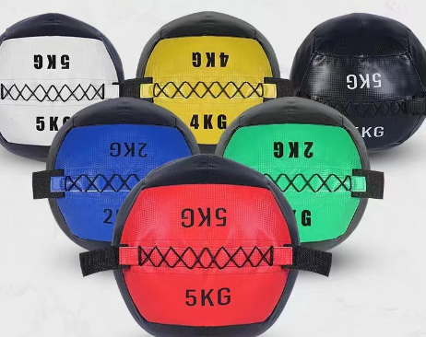 | 多功能软式药球 | 个 | 6
10 | 实心药球 | 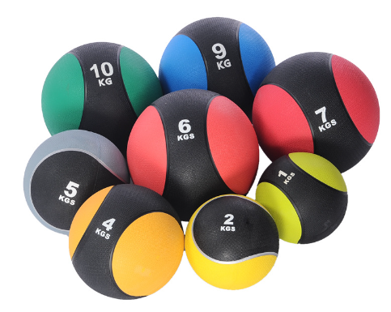 | 橡胶药球重力球健身球实心球 | 个 | 10
11 | 水袋 | 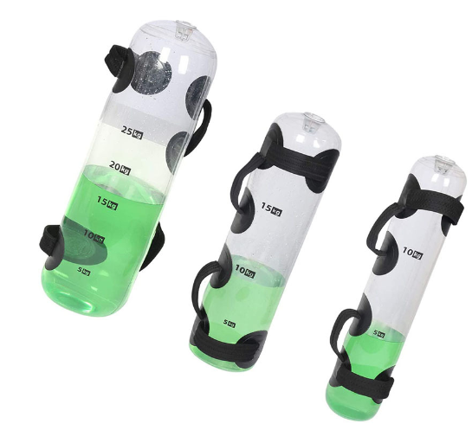 | 25*75cm（1-35kg可调节） | 个 | 6
12 | 滚轴 | 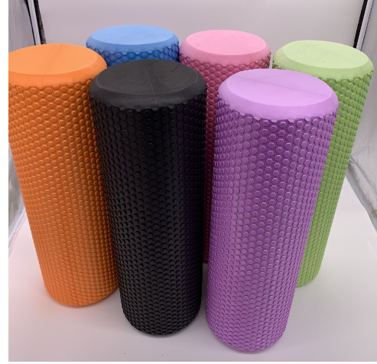 | EVA材质，直径15CM,高度60CM | 个 | 12
13 | 深蹲架 | 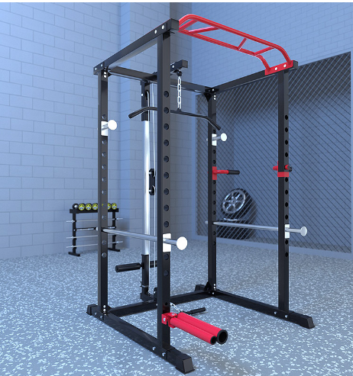 | 框式深蹲架龙门架含炮筒杠铃架多功能健身器材卧推架训练器材 | 个 | 4
14 | 杠铃杆 | 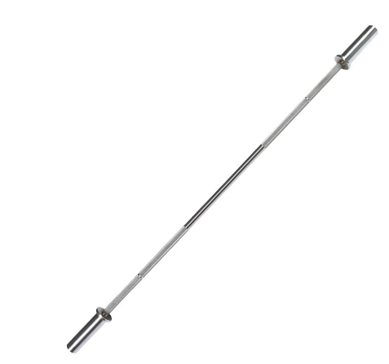 | 2.2M直奥杆，电镀款 | 根 | 12
15 | 杠铃片 | 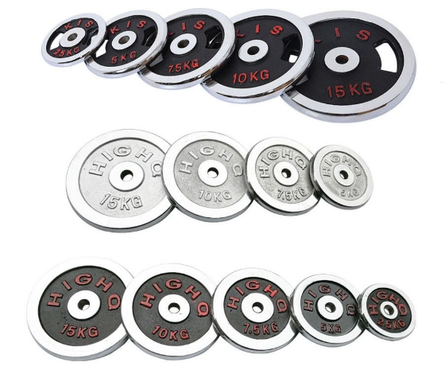 | 纯铁制造电镀杠铃片590KG | 套 | 1
16 | 哑铃 | 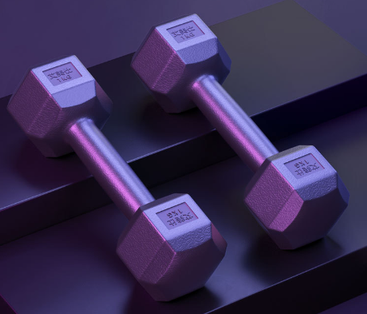 | 六角包胶哑铃 | 套 | 1
17 | 腰背腹肌训练 | 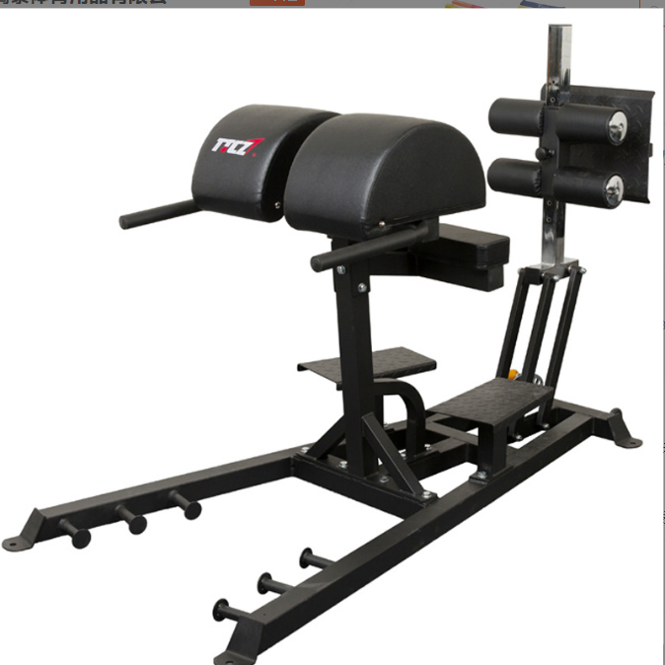 | 罗马椅、GHD承重300KG 特 点针对性训练腰腹力量、有效锻炼腰腹核心肌肉群和爆发力。适合各种体型勾腿板可以上下前后调节。尺 寸160*90*125cm功能山羊挺身、腰腹力量训练 | 个 | 3
18 | 可调整训练凳 | 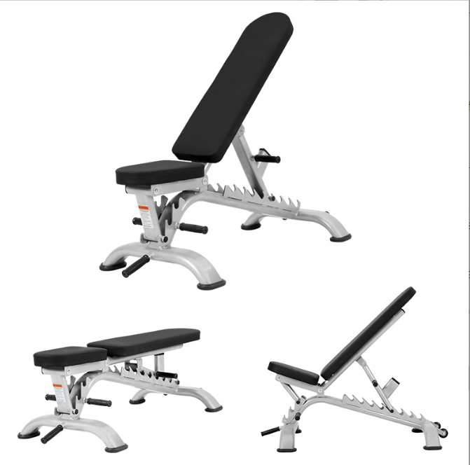 | 专业级可调卧推凳 适用场地 健身房·工作室·产品净重30KG 产品尺寸 135CM*63CM*46CM 产品材质 精钢 | 个 | 4
19 | 铃片架 | 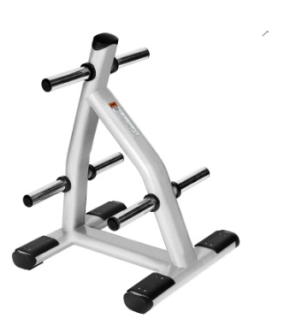 | 产品名称，哑铃片架子 适用场地，健身房/练功房等产品净重28KG产品材质 精钢产品尺寸 940*740*620MM | 个 | 2
20 | 杆子架 |  | 孔插筒杠铃杆收纳架奥杆插桶插盘杠铃杆收纳置物架杠铃杆插筒 | 个 | 2
21 | 豪华CPU杠铃 | 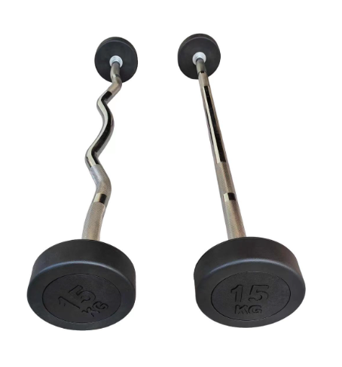 | 铸铁橡胶材质，电镀款10KG /20KG ，各2个 | 套 | 1
22 | 地雷座 | 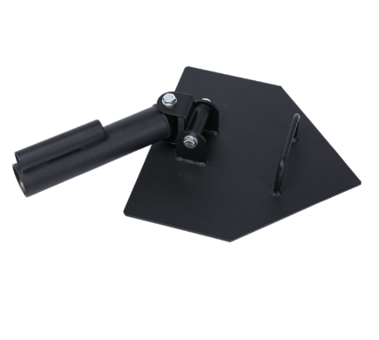 | 地雷架核心训练器单双炮筒健身器材专业炮台 | 个 | 3
23 | 壶铃架 | 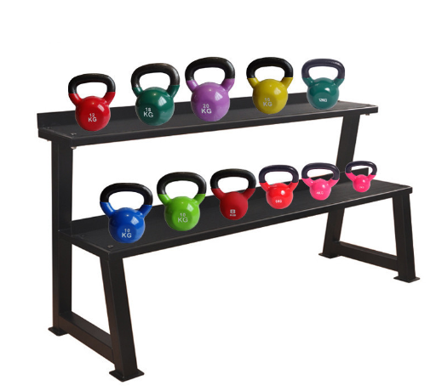 | 产品长1370MM底架宽500MM产品高700MM材 料50X50MM的方管 商用壶铃架，含壶铃 产品毛重30.5公斤净 重29公斤产品特点占地小，取放方便，家用商用均可结实稳固 | 套 | 1
24 | 皮肤膜 |  | 皮肤膜弹性运动绷带，防过敏 | 卷 | 1500
25 | 胶布 |  | 运动白贴布胶带齿边棉布固定胶布 | 卷 | 1500
26 | 肌贴 |  | 预分切肌肉贴盒装肌贴 | 卷 | 400
27 | 跨栏架 | 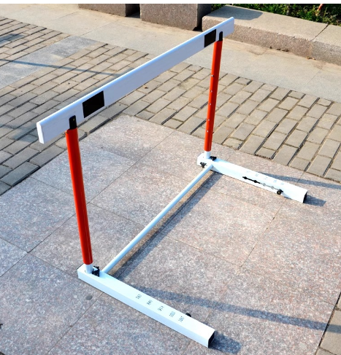 | 名称:成人专用跨栏高度:可调节76.2CM-106.7CM材质:优质钢材 | 个 | 16
28 | 多功能敏捷梯 |  | 折叠多形态蝴蝶式敏捷梯8米 | 个 | 2
29 | 小跨栏架 | 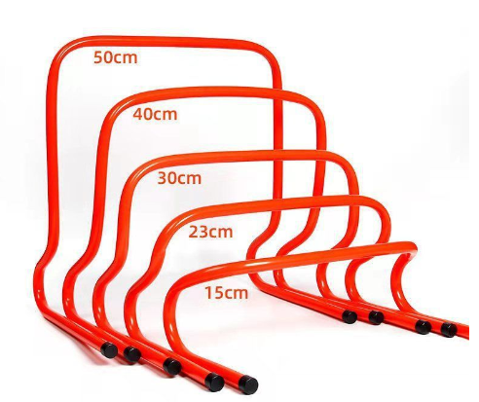 | PVC小栏架障碍物跳栏敏捷栏,15-50CM | 套 | 1
30 | 标志桶 |  | PVC标志桶篮球训练器材障碍物23-52CM | 套 | 3
31 | 标志碟 |  | PVC标志碟圆口标志盘篮球障碍物标志锥圆盘 | 个 | 40
32 | 篮球对抗训练板 | 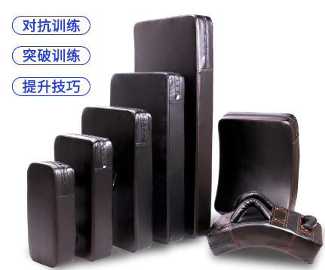 | 品名:篮球对抗训练板 颜色:黑色 材质:PU皮革、珍珠棉 尺寸:小码-大码 | 套 | 1
33 | 橡胶地垫 | 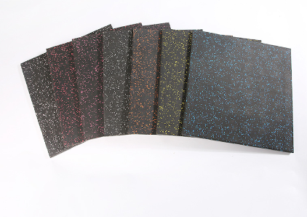 | 名称：橡胶地垫 材质：高弹性聚合物 规格：50*50/100*100cm 厚度：≥2.0cm 1、橡胶地垫-颗粒原料符合ASTM D6370-99(2019)热重法成分分析测试。以 10℃/min 升温到 560℃； 降温到 300℃，保持温度 2min ；测试结果有机物大于66%；（提供第三方检测机构出具的检测报告盖章复印件） 2、橡胶地垫满足有毒化学物质检测，六氯丁二烯（HCBD），未检出；（提供第三方检测机构出具的检测报告盖章复印件）3、橡胶地垫符合EN 14904:2006 第 4.3 节 & EN 14808:2005，冲击吸收测试，测试结果大于61%；（提供第三方检测机构出具的检测报告盖章复印件） | 平方 | 10
34 | 卧式屈腿训练器 | 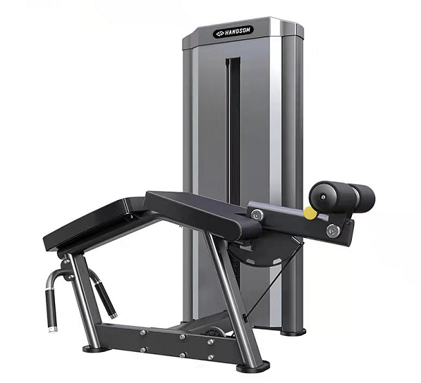 | 训练肌肉：股二头肌，腿旁肌群 1.机架采用130*75*2.5 Q215高强度面包形钢管和100*50扁圆管。 2.高分子耐磨轴套。 3.锈钢配重导杆。 4.座椅靠垫表面为高档加厚汽车级PVC皮革面料，耐磨，耐汗;座椅靠垫填充物为优质聚氨酯发泡一次成型，带来最大的舒适度和耐用度。采用双线车缝使机器更显美观 5.采用5.0高强度柔性钢索，耐磨，运动顺畅，安全无噪音。 （提供第三方检测机构出具的检测报告盖章复印件） | 台 | 1
35 | 大腿内外侧训练器（双功能） | 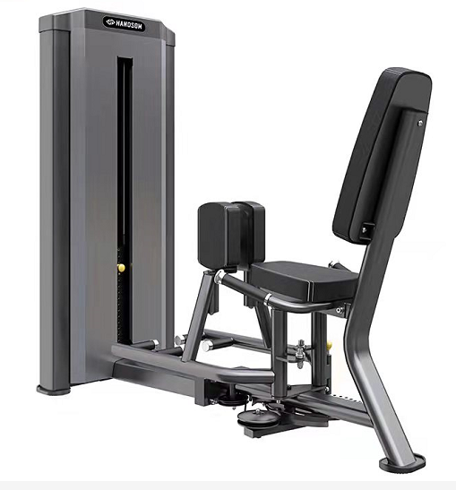 | 锻炼功能：腿部内夹运动 锻炼部位：竖脊肌、腹肌、腰方肌、腿内侧肌等 1.机架采用130*75*2.5 Q215高强度面包形钢管和100*50扁圆管。 2.高分子耐磨轴套。3.锈钢配重导杆， 3.座椅靠垫表面为高档加厚汽车级PVC皮革面料，耐磨，耐汗;座椅靠垫填充物为优质聚氨酯发泡一次成型，带来最大的舒适度和耐用度。采用双线车缝使机器更显美观2.采用5.0高强度柔性钢索，耐磨，运动顺畅，安全无噪音。 （提供第三方检测机构出具的检测报告盖章复印件） | 台 | 1
36 | 高低拉训练器（双功能） | 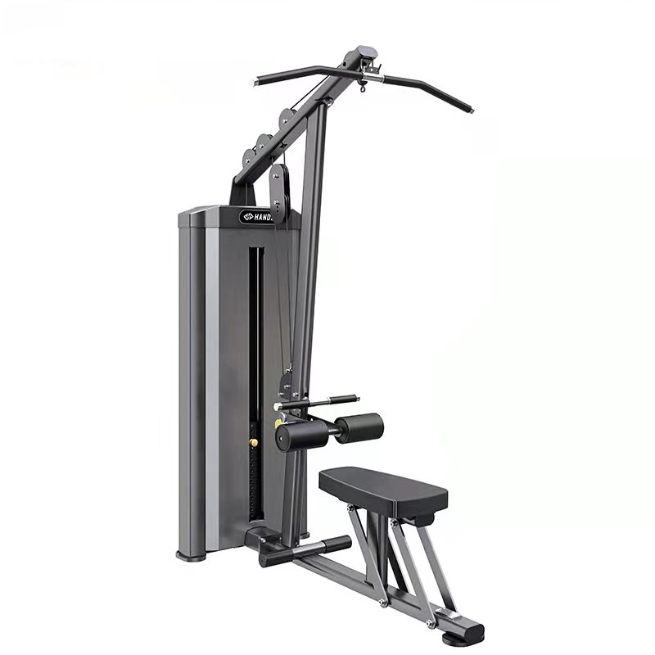 | 1.机架采用130*75*2.5 Q215高强度面包形钢管和100*50扁圆管。 2.高分子耐磨轴套。 3.锈钢配重导杆， 4.座椅靠垫表面为高档加厚汽车级PVC皮革面料，耐磨，耐汗;座椅靠垫填充物为优质聚氨酯发泡一次成型，带来最大的舒适度和耐用度。采用双线车缝使机器更显美观 5.采用5.0高强度柔性钢索，耐磨，运动顺畅，安全无噪音。（提供第三方检测机构出具的检测报告盖章复印件） | 台 | 1
37 | 夹胸训练器（直臂蝴蝶） | 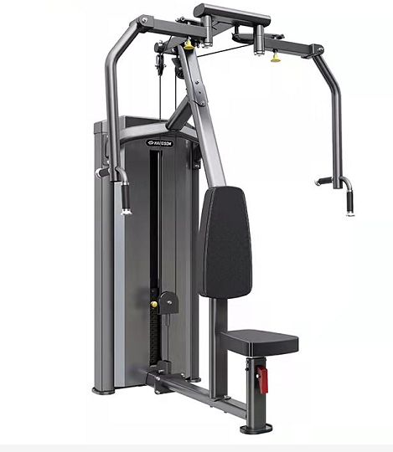 | 锻炼功能：高位夹胸运动 锻炼部位：前三角肌、胸肌、肱二头肌、斜方肌下部、大圆肌、背阔肌等 1.机架采用130*75*2.5 Q215高强度面包形钢管和100*50扁圆管。 2.高分子耐磨轴套。 3.锈钢配重导杆， 4.座椅靠垫表面为高档加厚汽车级PVC皮革面料，耐磨，耐汗;座椅靠垫填充物为优质聚氨酯发泡一次成型，带来最大的舒适度和耐用度。采用双线车缝使机器更显美观 轨迹：产品采用符合人体工程学运动结构，使运动更加贴近肌肉收缩方向，更加科学有效确保训练效果（提供第三方检测机构出具的检测报告盖章复印件） | 台 | 1
38 | 罗马椅 | 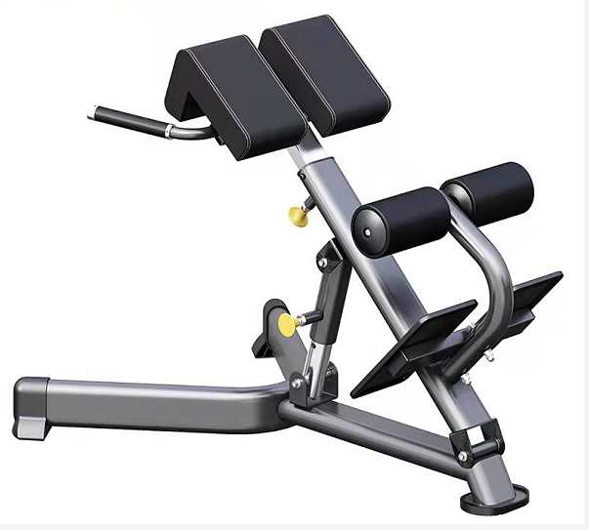 | 锻炼功能：腰背部肌肉训练 锻炼部位：竖脊肌、腰、斜外腹肌 1.机器主要采用100*50*2.5扁圆管。 2.座椅靠垫表面为高档加厚汽车级PVC皮革面料，耐磨，耐汗;座椅靠垫填充物为优质聚氨酯发泡一次成型，带来最大的舒适度和耐用度。采用双线车缝使机器更显美观。 3.方便快捷的多档位调节，更方便不同身高使用者，调节位置采用304不锈钢，更加耐用美观，倾斜角度和长度角度可调。 | 台 | 1
39 | 坐姿推肩训练器 | 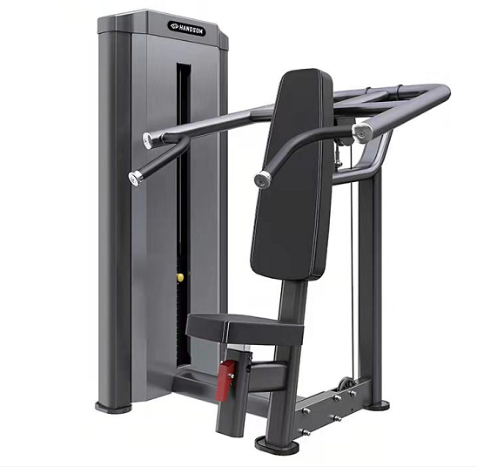 | 锻炼部位：胸肌、肱二头肌、肱三头肌、三角肌等 1.机架采用130*75*2.5 Q215高强度面包形钢管和100*50扁圆管。 2.高分子耐磨轴套。 3.锈钢配重导杆， 4.座椅靠垫表面为高档加厚汽车级PVC皮革面料，耐磨，耐汗;座椅靠垫填充物为优质聚氨酯发泡一次成型，带来最大的舒适度和耐用度。采用双线车缝使机器更显美观2.采用5.0高强度柔性钢索，耐磨，运动顺畅，安全无噪音。 （提供第三方检测机构出具的检测报告盖章复印件） | 台 | 1
40 | 风阻+磁控划船器(可折叠) |  | 产品特征： 1.多浆叶风阻系统+12段阻力磁控调节，可以使用双重阻力运动. 2.移动滚轮设计搬运更轻松，并可轻松收折不占空间. 3.加长不锈钢滑轨设计，符合人体工学打造的立体声坐垫. 4.踏板可根据不同人群调节长度. 5.多功能宽频5寸数显电子表，可进行参数设置. 6.最大承重：130 KG. | 台 | 2
41 | 水平举重床 | 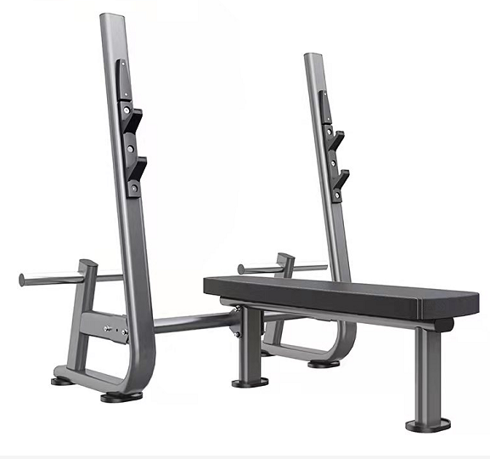 | 1.机器主要采用100*50*2.5扁圆管。 2.座椅靠垫表面为高档加厚汽车级PVC皮革面料，耐磨，耐汗;座椅靠垫填充物为优质聚氨酯发泡一次成型，带来最大的舒适度和耐用度。采用双线车缝使机器更显美观。 3.表面采用静电热固化粉末涂层，具有卓越的耐用性，前处理采用不锈钢砂抛丸，能有效除锈，除油，除应力。使表面烤漆附着力更高，更耐用。 4.橡胶脚垫，能更好的保护地面。 5.6支撑点设计位机器提供更高的稳定性（提供第三方检测机构出具的检测报告盖章复印件） | 台 | 1
42 | 十付哑铃架 | 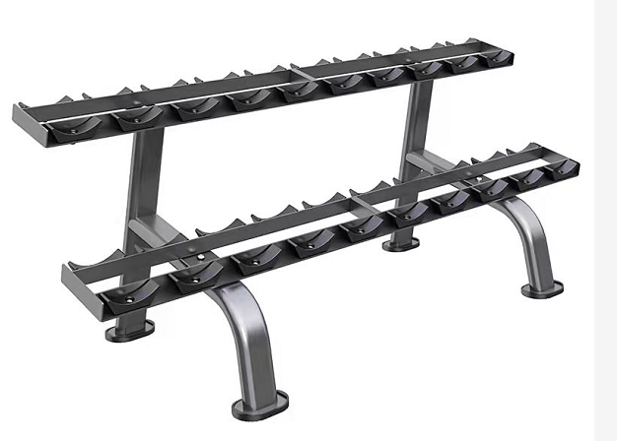 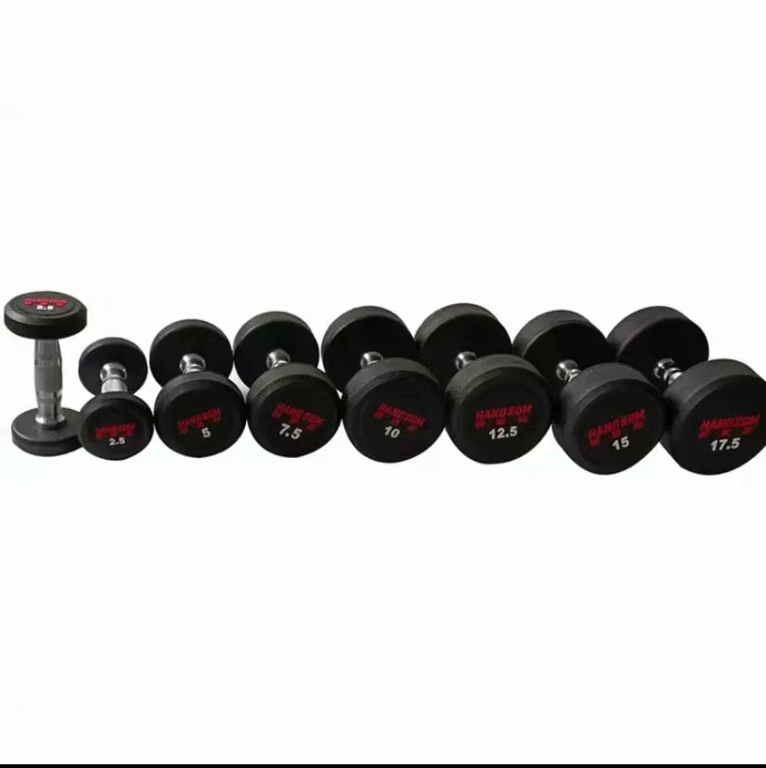 | 1、产品尺寸≥1980*780*780mm； 2、产品净重≥54KG； 3、30度倾角的月牙型架托设计； 4、橡胶材质脚垫≥4个，脚垫尺寸≥10*16cm 哑铃：共10付275公斤产品规格：2.5-25KG(每2.5公斤递增)共275公斤，产品特征：微弹包胶，内部纯钢制作，电镀滚花设计，防滑，耐磨 | 套 | 1
43 | 平板凳 | 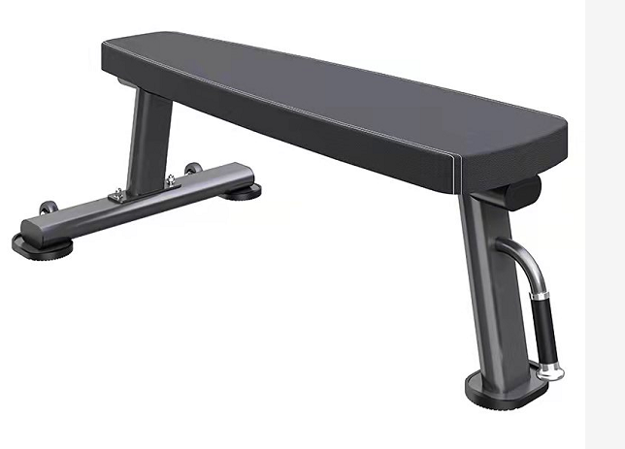 | 功能：辅助哑铃训练，具有多种训练功能, 可搭配其它举重训练器械或哑铃进行锻炼。 1.机器主要采用100*50*2.5扁圆管 2.座椅靠垫表面为高档加厚汽车级PVC皮革面料，耐磨，耐汗;座椅靠垫填充物为优质聚氨酯发泡一次成型，带来最大的舒适度和耐用度。采用双线车缝使机器更显美观。 2.把手采用非吸附材料和铝合金端盖，美观大方，为使用者提供额外的保护。 3，表面采用静电热固化粉末涂层，具有卓越的耐用性，前处理采用不锈钢砂抛丸，能有效除锈，除油，除应力。使表面烤漆附着力更高，更耐用。（提供第三方检测机构出具的检测报告盖章复印件） | 台 | 1
44 | 可调哑铃练 | 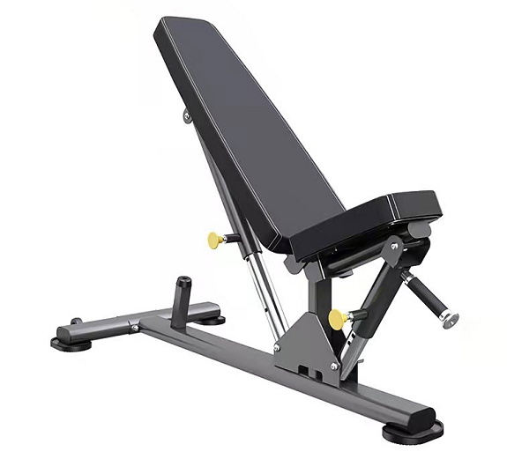 | 功能：具有多种训练功能,可以配合哑铃、深蹲架、史密斯机等使用。 1.机器主要采用100*50*2.5扁圆管 2.座椅靠垫表面为高档加厚汽车级PVC皮革面料，耐磨，耐汗;座椅靠垫填充物为优质聚氨酯发泡一次成型，带来最大的舒适度和耐用度。采用双线车缝使机器更显美观。 3.方便快捷的多档位调节，更方便不同身高使用者，调节位置采用304不锈钢，更加耐用美观，座垫和背垫角度双重可调。 4，表面采用静电热固化粉末涂层，具有卓越的耐用性，前处理采用不锈钢砂抛丸，能有效除锈，除油，除应力。使表面烤漆附着力更高，更耐用 （提供第三方检测机构出具的检测报告盖章复印件） | 台 | 1
45 | 杠铃杆 | 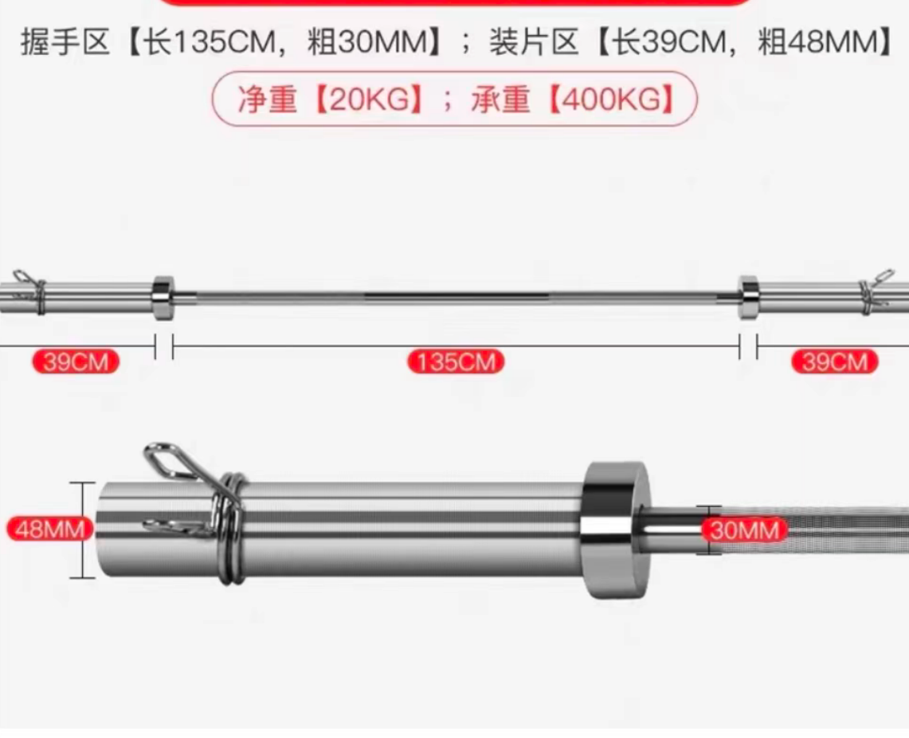 | 2.2m*20kg和2.2m*15kg各两根 | 根 | 4
46 | 杠铃片 | 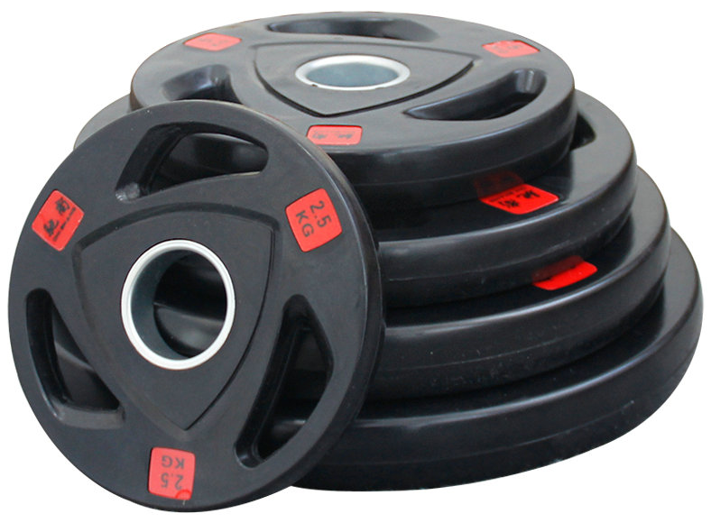 | 产品特征：包胶，大孔（直径5cm）150公斤 | 套 | 1
总计（元）
备注： 1、请开具增值税专用发票，并标注开票税率（ ）%； 2、报价包含运输、安装、施工、辅材、质保等费用，质保期至少壹年； 3、送样联系人：赵工13966664534。 报价单位（盖章）： 联系方式：

